Hoja1
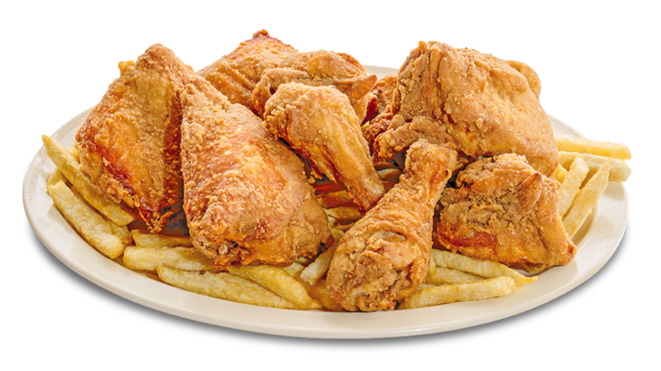
ESTRUCTURA DE COSTES RESTAURANTES
 |  |  |  |  |  |  | GRAMOS | PRECIO
INGREDIENTES | Cantidad | Und Med | P/C PRESENTACIÓN | Precio Compra | P. Por Porcion |  | 1000 | 3.5 | 300x3,5 / 10000
Pollo | 300 | Gr | 1 Kg | 3.50 | 1.05 |  | 300 | X
Patatas | 150 | Gr | 1 kg | 1.50 | 0.225
Harina | 300 | Gr | 1 kg | 1.20 | 0.36
Aceite | 250 | ml | 1 litro | 3.80 | 0.95
Huevos | 2 | und | 12 unds | 1.20 | 0.2
Especias | 10 | Gr | 1 kg | 2.40 | 0.024

 |  |  |  | TOTAL | 2.81 €

COSTES TOTALES DEL RESTAURANTE POR 1 MES

DESCRIPCIÓN | COSTE X MES |  |  | DÍAS DE TRABAJO | COSTE POR DIA
Alquiler de Local | 2500 |  |  | 30 | 255.7 €
Personal /Empleados | 4500
Servicios Agua | 120
Servicio Luz | 150 |  |  | Nº PROMEDIO DE PLATOS QUE SE PUEDEN VENDER CADA DÍA |  | 150
Impuestos | 250
Otros | 150 |  |  | COSTES REST. | 1.7 €
TOTAL | 7,670.0 €

COSTO FINAL DEL PLATO |  |  |  | MARGEN DE UTILIDAD DESEADO

COSTES DE PLATO | 2.81 € |  |  | COSTO TOTAL | 4.51 €
COSTES DE RESTAURANTE | 1.7 € |  |  | MARGEN DESEADO | 10%
COSTO TOTAL | 4.51 € |  |  | PRECIO VENTA | 4.96 €

 |  |  |  | IMPUESTO G .A LA VENTA | 15%
 |  |  |  | P.V.P | 5.71 €

